Arkusz1
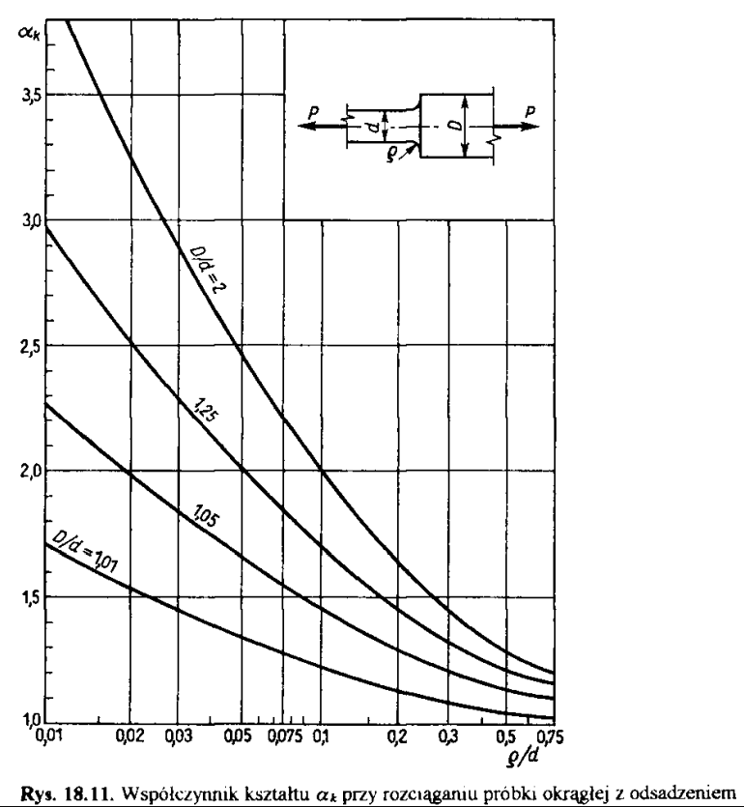
Rozciąganie próbki okrągłej z osadzeniem

alpha k |  | D/d
 |  | 2 | 1.25 | 1.05 | 1.01
ro/d | 0.01 | 4 | 2.96 | 2.27 | 1.7
 | 0.02 | 3.25 | 2.51 | 1.98 | 1.53
 | 0.03 | 2.88 | 2.29 | 1.83 | 1.44
 | 0.05 | 2.47 | 2.02 | 1.66 | 1.34
 | 0.075 | 2.2 | 1.84 | 1.55 | 1.28
 | 0.1 | 2 | 1.7 | 1.45 | 1.22
 | 0.2 | 1.63 | 1.45 | 1.29 | 1.13
 | 0.3 | 1.44 | 1.32 | 1.2 | 1.08
 | 0.5 | 1.27 | 1.2 | 1.13 | 1.04
 | 0.75 | 1.2 | 1.16 | 1.1 | 1.02

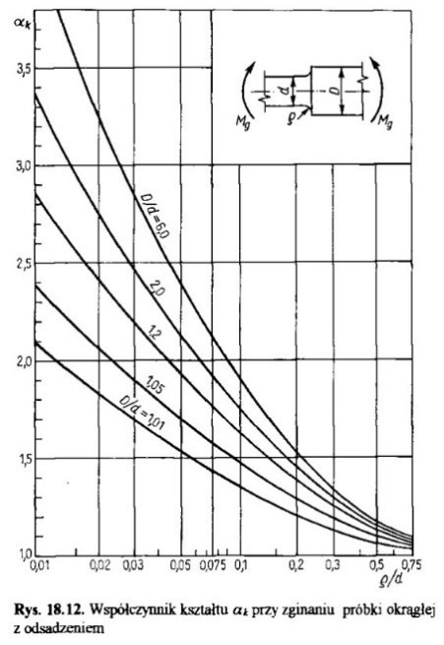
Zginanie próbki okrągłej z osadzeniem

alpha k |  | D/d
 |  | 6 | 2 | 1.2 | 1.05 | 1.01
ro/d | 0.01 | 4.15 | 3.36 | 2.85 | 2.39 | 2.1
 | 0.02 | 3.25 | 2.75 | 2.4 | 2.07 | 1.83
 | 0.03 | 2.84 | 2.47 | 2.19 | 1.9 | 1.7
 | 0.05 | 2.4 | 2.13 | 1.94 | 1.7 | 1.54
 | 0.075 | 2.12 | 1.93 | 1.77 | 1.58 | 1.44
 | 0.1 | 1.91 | 1.75 | 1.64 | 1.48 | 1.36
 | 0.2 | 1.54 | 1.46 | 1.39 | 1.3 | 1.21
 | 0.3 | 1.34 | 1.3 | 1.26 | 1.2 | 1.13
 | 0.5 | 1.18 | 1.16 | 1.14 | 1.11 | 1.07
 | 0.75 | 1.11 | 1.09 | 1.06 | 1.05 | 1.04

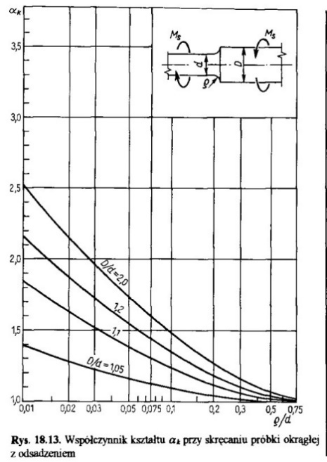
Skręcanie próbki okrągłej z osadzeniem

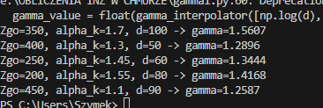
alpha k |  | D/d
 |  | 2 | 1.2 | 1.1 | 1.05
ro/d | 0.01 | 2.53 | 2.165 | 1.85 | 1.4
 | 0.02 | 2.15 | 1.876 | 1.634 | 1.284 |  |  |  |  |  |  |  |  |  | zgo | 350 | 400 | 250 | 200 | 450
 | 0.03 | 1.96 | 1.726 | 1.518 | 1.224 |  |  |  |  |  |  |  |  |  | alpha | 1.7 | 1.3 | 1.45 | 1.55 | 1.1
 | 0.05 | 1.74 | 1.55 | 1.384 | 1.16 |  |  |  |  |  |  |  |  |  | d | 100 | 50 | 60 | 80 | 90
 | 0.075 | 1.6 | 1.445 | 1.3 | 1.13 |  |  |  |  |  |  |  |  |  | gamma | 1.58 | 1.28 | 1.34 | 1.44 | 1.25
 | 0.1 | 1.48 | 1.35 | 1.237 | 1.095
 | 0.2 | 1.27 | 1.182 | 1.113 | 1.042
 | 0.3 | 1.155 | 1.1 | 1.055 | 1.016
 | 0.5 | 1.07 | 1.037 | 1.018 | 1
 | 0.75 | 1.02 | 1.005 | 1 | 0.99

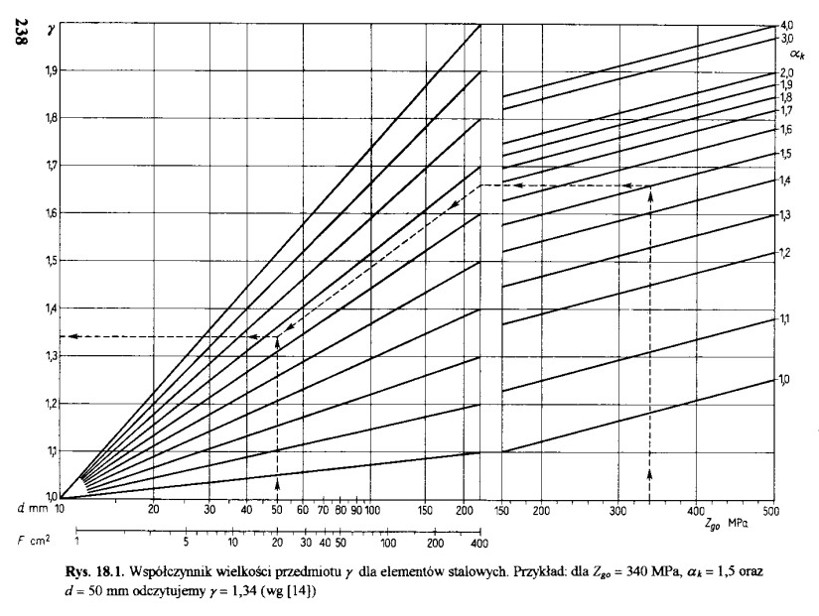
Wspolczynnik wielkosci przedmioty

x |  | alpha k
 |  | 4 | 3 | 2 | 1.9 | 1.8 | 1.7 | 1.6 | 1.5 | 1.4 | 1.3 | 1.2 | 1.1 | 1
Zgo | 150 | 1.848 | 1.821 | 1.75 | 1.724 | 1.697 | 1.669 | 1.629 | 1.578 | 1.522 | 1.448 | 1.37 | 1.23 | 1.1
 | 200 | 1.870 | 1.843 | 1.772 | 1.746 | 1.719 | 1.691 | 1.651 | 1.600 | 1.544 | 1.470 | 1.392 | 1.252 | 1.122
 | 300 | 1.913 | 1.887 | 1.815 | 1.789 | 1.762 | 1.735 | 1.694 | 1.644 | 1.587 | 1.514 | 1.435 | 1.295 | 1.166
 | 400 | 1.957 | 1.930 | 1.858 | 1.833 | 1.806 | 1.778 | 1.738 | 1.687 | 1.631 | 1.557 | 1.479 | 1.338 | 1.209
 | 500 | 2 | 1.974 | 1.901 | 1.876 | 1.849 | 1.822 | 1.781 | 1.731 | 1.674 | 1.601 | 1.522 | 1.381 | 1.253

gamma |  | x
 |  | 2 | 1.9 | 1.8 | 1.7 | 1.6 | 1.5 | 1.4 | 1.3 | 1.2 | 1.1
d | 10 | 1 | 1 | 1 | 1 | 1 | 1 | 1 | 1 | 1 | 1
 | 20.4 | 1.222 | 1.2 | 1.177 | 1.156 | 1.133 | 1.11 | 1.089 | 1.066 | 1.045 | 1.023
 | 30.7 | 1.359 | 1.322 | 1.287 | 1.251 | 1.216 | 1.18 | 1.144 | 1.108 | 1.072 | 1.036
 | 40.5 | 1.445 | 1.4 | 1.356 | 1.311 | 1.268 | 1.223 | 1.18 | 1.134 | 1.09 | 1.045
 | 50.5 | 1.518 | 1.466 | 1.415 | 1.364 | 1.312 | 1.26 | 1.209 | 1.155 | 1.104 | 1.052
 | 61 | 1.579 | 1.52 | 1.462 | 1.405 | 1.348 | 1.29 | 1.233 | 1.174 | 1.116 | 1.058
 | 71 | 1.628 | 1.566 | 1.5 | 1.44 | 1.377 | 1.315 | 1.253 | 1.188 | 1.126 | 1.063
 | 81 | 1.666 | 1.599 | 1.533 | 1.466 | 1.4 | 1.334 | 1.268 | 1.2 | 1.134 | 1.067
 | 91 | 1.705 | 1.635 | 1.564 | 1.493 | 1.425 | 1.352 | 1.283 | 1.211 | 1.141 | 1.07
 | 100 | 1.743 | 1.667 | 1.592 | 1.52 | 1.446 | 1.372 | 1.298 | 1.223 | 1.149 | 1.075
 | 150 | 1.871 | 1.784 | 1.697 | 1.611 | 1.523 | 1.436 | 1.349 | 1.26 | 1.174 | 1.086
 | 199 | 1.969 | 1.864 | 1.77 | 1.673 | 1.577 | 1.481 | 1.385 | 1.286 | 1.191 | 1.095

Współczynnik stanu powierzchni dla stal. czesci rozciąg./zgin.
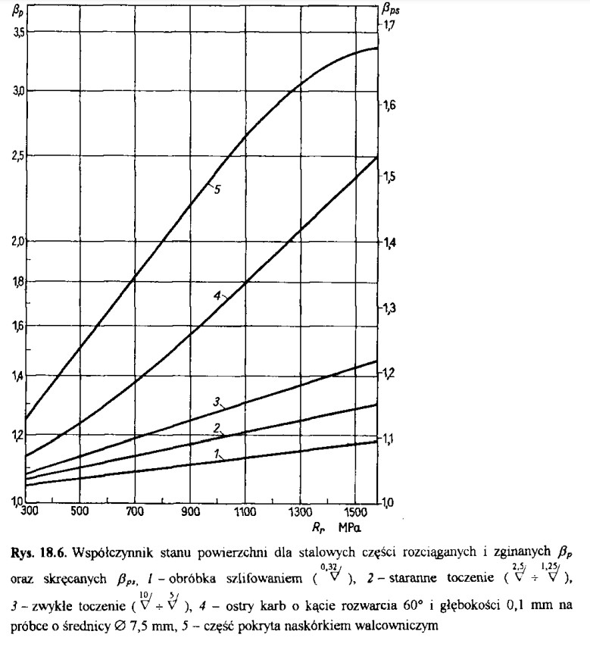
beta p |  | Typ obróbki
 |  | 5 | 4 | 3 | 2 | 1
Rr | 300 | 1.25 | 1.14 | 1.09 | 1.07 | 1.05
 | 500 | 1.51 | 1.24 | 1.14 | 1.1 | 1.07 |  | 5 | część prosto po walcowaniu
 | 700 | 1.82 | 1.37 | 1.19 | 1.14 | 1.09 |  | 4 | toczenie zgrubne
 | 900 | 2.22 | 1.66 | 1.24 | 1.17 | 1.11 |  | 3 | zwykłe toczenie
 | 1100 | 2.63 | 1.79 | 1.3 | 1.21 | 1.13 |  | 2 | staranne toczenie
 | 1300 | 3.07 | 2.05 | 1.36 | 1.25 | 1.15 |  | 1 | szlifowanie
 | 1500 | 3.3 | 2.38 | 1.43 | 1.28 | 1.17

Współczynnik stanu powierzchni dla stal. czesci skręcanych

beta p |  | Typ obróbki
 |  | 5 | 4 | 3 | 2 | 1
Rr | 300 | 1.13 | 1.07 | 1.05 | 1.04 | 1.03
 | 500 | 1.24 | 1.13 | 1.07 | 1.055 | 1.04
 | 700 | 1.35 | 1.18 | 1.1 | 1.07 | 1.05
 | 900 | 1.46 | 1.26 | 1.13 | 1.09 | 1.06
 | 1100 | 1.56 | 1.34 | 1.16 | 1.11 | 1.07
 | 1300 | 1.63 | 1.42 | 1.18 | 1.13 | 1.08
 | 1500 | 1.67 | 1.5 | 1.21 | 1.15 | 1.09

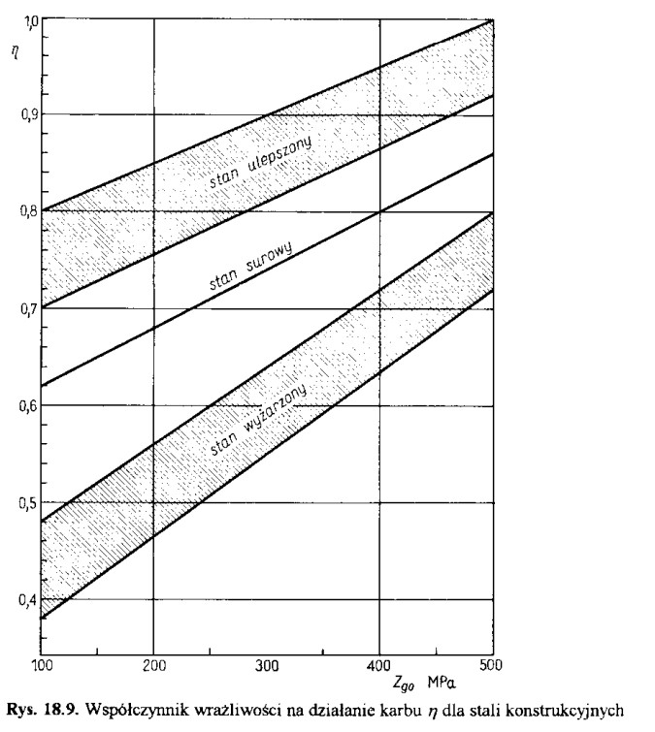
Współczynnik wrażliwości na działanie karbu dla stali konstr.

eta |  | Stan stali
 |  | 5 | 4 | 3 | 2 | 1 |  | 5 | stan ulepszony max
Zgo | 100 | 0.8 | 0.7 | 0.62 | 0.48 | 0.38 |  | 4 | stan ulepszony min
 | 200 | 0.85 | 0.755 | 0.678 | 0.56 | 0.463 |  | 3 | stan surowy
 | 300 | 0.9 | 0.81 | 0.74 | 0.64 | 0.55 |  | 2 | stan wyżarzony max
 | 400 | 0.95 | 0.865 | 0.8 | 0.72 | 0.633 |  | 1 | stan wyżarzony min
 | 500 | 1 | 0.92 | 0.858 | 0.8 | 0.72

